Inicio


Instrumento para el Informe de Seguimiento Semestral 2025
Apartado Financiero

Título
202 Ministerio de la Presidencia

Cuadro 1.1 | Ejecución financiera por clasificación objeto del gasto | IR | Automático
Cuadro 1.2 | Compromisos no devengados (CND) del 2024 | IR | Pendiente
Cuadro 1.3 | Factores que incidieron en la ejecución del presupuesto y acciones correctivas por programa(s) o subprograma(s) en partidas con ejecución menor a 45,00% | IR | Pendiente
 | Liquidación Presupuestaria 2024 | IR
 | Liquidación Presupuestaria 2025 | IR
 | Instrucciones | IR

Factores
 |  |  |  |  |  | CND | IR
Cuadro 1.3. Factores que incidieron en la ejecución del presupuesto y acciones correctivas por programa(s) o subprograma(s) en partidas con ejecución menor a 45,00%
202 Ministerio de la Presidencia |  |  |  |  |  | Fuente
Al 30 de junio de 2025

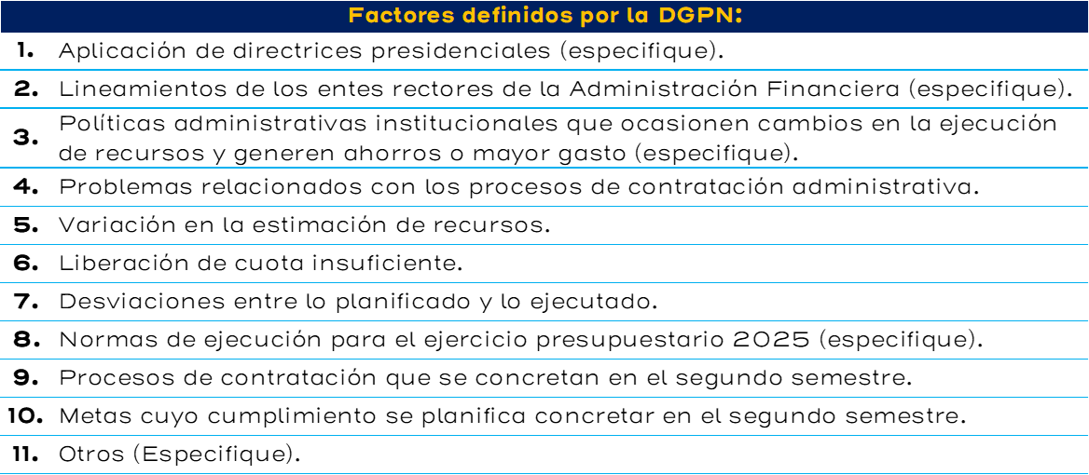
Nombre de la partida con porcentaje de ejecución menor al 45,00% | Programa(s) o subprograma(s) que inciden en el porcentaje de ejecución del 45,00% 1/ | Factor | Observaciones | Acciones correctivas | Responsable(s) por programa(s) o subprograma(s) de la acción correctiva
Servicios | 043 00 Instituto Costarricense sobre Drogas (ICD) | 10 | Se relaciona directamente con la ejecución de los recursos aprobados en la subpartida 1.03.03, para impresión de materiales utilizado en estrategias de prevención de consumo drogas. | Apresurar el proceso de aprobación de los materiales a imprimirse y realizar los trámites de contratación administrativa lo antes posible. | Directora General Adjunta Unidad de Proyectos de Prevención Proveeduría Institucional |  |  | Centro Gestor / Factor | 1 | 2 | 3 | 4 | 5 | 6 | 7 | 8 | 9 | 10 | 11 | Total
Materiales y Suministros | 043 00 Instituto Costarricense sobre Drogas (ICD) | 3 | Se cuenta con restricciones administrativas para ejecutar los recursos disponibles en la subpartida 2.01.01. | Se solicita autorización para aumentar el gasto previendo también el ingreso de nuevos recursos mediante modificaciones. | Unidad Administrativa Financiera |  |  |  | - | - | - | - | - | - | - | - | - | - | - | -
Bienes Duraderos | 043 00 Instituto Costarricense sobre Drogas (ICD) | 10 | Se contempla estar recibiendo a satisfacción durante el II semestre compras en proceso de contratación, de bienes entre estos: computadoras portátiles, compra de circuito cerrado de televisión (sistema de cámaras) y licencias se software. | Dar seguimiento a los pagos una vez que se del recibido a conformidad y a las nuevas solicitudes de renovaciones de licencias de software. | Unidad de informática Institucional Unidad de Recuperación de Activos Unidad Administrativa Financiera |  |  |  | - | - | - | - | - | - | - | - | - | - | - | -
Transferencias Corrientes | 043 00 Instituto Costarricense sobre Drogas (ICD) | 10 | Durante el I semestre de trabaja en el cumplimiento de tramites, revisiones técnicas, cumplimiento con las respectivas calificaciones de idoneidad para la administración de fondos públicos, para poder transferir los recursos durante el II semestre. | Brindar seguimiento, para a las gestiones pendientes para giro de recursos a fundaciones. | Directora General Adjunta Unidad de Proyectos de Prevención Unidad Administrativa Financiera |  |  |  | - | - | - | - | - | - | - | - | - | - | - | -
Transferencias de Capital | 043 00 Instituto Costarricense sobre Drogas (ICD) | 10 | Durante el I semestre de trabaja en el cumplimiento de tramites, revisiones técnicas, cumplimiento con las respectivas calificaciones de idoneidad para la administración de fondos públicos, para poder transferir los recursos durante el II semestre. | Brindar seguimiento, para a las gestiones pendientes para giro de recursos a fundaciones. | Directora General Adjunta Unidad de Proyectos de Prevención Unidad Administrativa Financiera |  |  |  | - | - | - | - | - | - | - | - | - | - | - | -
 |  |  |  |  |  |  |  |  | - | - | - | - | - | - | - | - | - | - | - | -
 |  |  |  |  |  |  |  |  | - | - | - | - | - | - | - | - | - | - | - | -
 |  |  |  |  |  |  |  |  | - | - | - | - | - | - | - | - | - | - | - | -
 |  |  |  |  |  |  |  |  | - | - | - | - | - | - | - | - | - | - | - | -
 |  |  |  |  |  |  |  |  | - | - | - | - | - | - | - | - | - | - | - | -
 |  |  |  |  |  |  |  |  | - | - | - | - | - | - | - | - | - | - | - | -
 |  |  |  |  |  |  |  |  | - | - | - | - | - | - | - | - | - | - | - | -
 |  |  |  |  |  |  |  |  | - | - | - | - | - | - | - | - | - | - | - | -
 |  |  |  |  |  |  |  |  | - | - | - | - | - | - | - | - | - | - | - | -
 |  |  |  |  |  |  |  |  | - | - | - | - | - | - | - | - | - | - | - | -
 |  |  |  |  |  |  |  |  | - | - | - | - | - | - | - | - | - | - | - | -
 |  |  |  |  |  |  |  |  | - | - | - | - | - | - | - | - | - | - | - | -
 |  |  |  |  |  |  |  |  | - | - | - | - | - | - | - | - | - | - | - | -
 |  |  |  |  |  |  |  |  | - | - | - | - | - | - | - | - | - | - | - | -
 |  |  |  |  | … |  |  |  | - | - | - | - | - | - | - | - | - | - | - | -
 |  |  |  |  | … |  |  |  | - | - | - | - | - | - | - | - | - | - | - | -

Fuente: indicar fuente de la que se obtienen los datos.
1/ Se refiere a los programas o subprogramas con con un nivel de ejecución menor al 45,00%

 |  |  |  |  | Volver Arriba

